E、EQ型电机综合测试

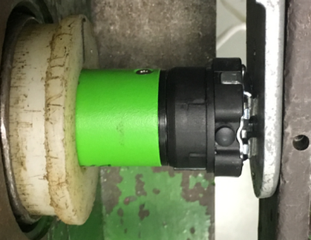
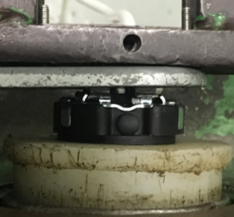
1.电机装入综合测试台
1.用手来回转动，使电机减速端卡进测试台方形槽中
2.电机卡入后，内齿套卡扣与测试台皇冠治具对齐，插入电机，保证按钮朝上
★先确认产品电压频率并调整好，再进行测试
3.方轴插入测试扣板，测试扣板贴平前盖板
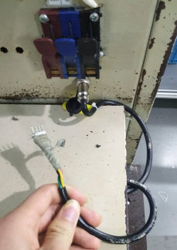
2.接电源线
按左图接线顺序进行接线，带插件的接插件治具测试
★电机电源线含接插件，接到综合测试台上的航空插头进行测试
棕线
蓝线
3.按启动开关
按下开关测试台启动,电机转动提示
DOOYA 作业指导书JS-9-1.391 C/01
适用类型：E/CD、EQ/CD型电机（868MHz）[CM11500#] | 制程站别：综合测试 | 人数：1 | 标准工时： | 日期：2018/12/11
作业步骤：

4.对码
上电，有行程头带按钮或有引出设置键的需要按按钮直至电机声音、转动提示，10S内按住遥控器的停止键2秒，伴随电机声音及转动提示表示对码成功
放
大
★行程头按钮功能必须要测试
按上行键+停止键2秒
5.设置上行程
长按上行键，电机连续运行带动砝码上行，通过计数开关以后按停止键，电机停止，同时按下上行+停止键2S，伴随电机声音转动提示，上行程设置成功
计数
开关
★电机上行程点确认后不允许再按遥控器上行键，让电机继续上行，超出上行程点
按下行键+停止键2秒
6.设置下行程
长按下行键，电机连续运行带动砝码下行，砝码距离地面10cm左右处按停止键，电机停止，同时按下下行+停止键2S，伴随电机声音转动提示，下行程设置成功
★电机下行程点确认后不允许再按遥控器下行键，让电机继续上行，超出上行程点
★设置完上下行程后断电，5S后再上电
7.测试上行提升力及验证上行程点
按遥控器上行键，中途按停止键3次，电机每次运行距离不小于10cm，测试电机提示力OK，及验证上行程点设置OK
★电机不能有拉不动现象，每次上行距离不能少于10cm

刹车不能
打滑
按遥控器下行键，在电机下行过程中按3次停止键，电机每次运行距离不小于10cm，测试刹车不打滑，并验证下行程点设置OK
8.测试下行刹车及验证下行程点
★不能出现刹车打滑现象，每次下行距离不能少于10cm
10.设置第三行程点
设置好上下行程点后，在上下行程点任意位置按住遥控器设置键+停止键+停止键，伴随电机声音转动提示表示第三行程点设置成功，在非第三行程点位置长按停止键2秒可以运行到第三行程点。在已经设置第三行程点的状态下按遥控器设置键+停止键+停止键，伴随电机声音及转动提示表示已删除第三行程点
★此功能产线抽检5%

11.取出电机
按发射器设置键+下行键+设置键，伴随电机声音及转动提示表示行程删除成功，再长按发射器下行键，砝码落地，按启动开关，电机停止，取下电源线及扣板
12.恢复出厂
★出厂之前需要100%恢复出厂设置
长按行程头按钮10S直到第三次转动提示后松开，伴随电机声音及转动提示表示电机已回到出厂设置
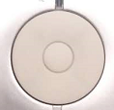

设置键
下行键

